Sheet1
 | 电话市调 | 面积 | 成交售价 | 成交单价
70年 |  | 57 | 420 | 73684.210526
60 |  | 57 | 440 | 77192.982456
110

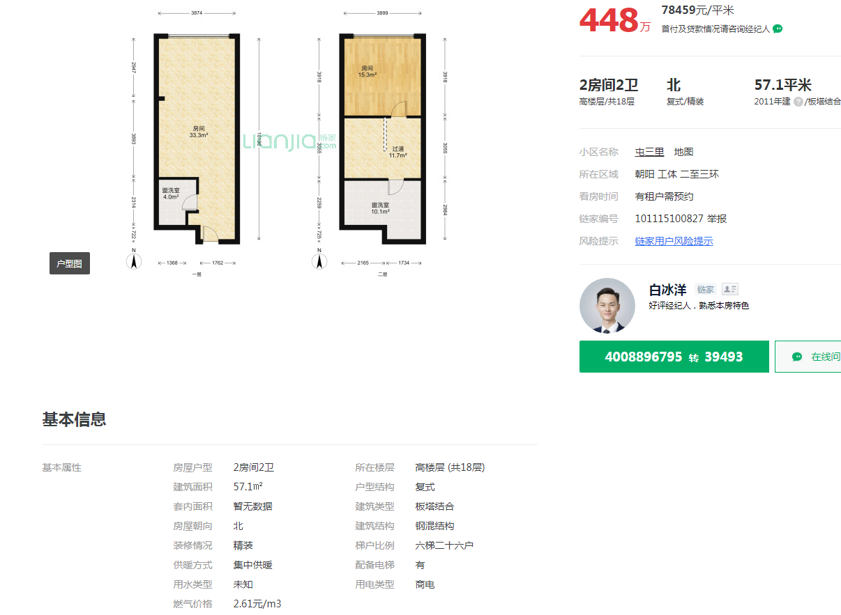

 |  |  |  |  | 57.1 | 78459 | 高区
 |  |  |  |  | 87.91 | 77352 | 低区
 |  |  |  |  | 67.31 | 78741 | 中区

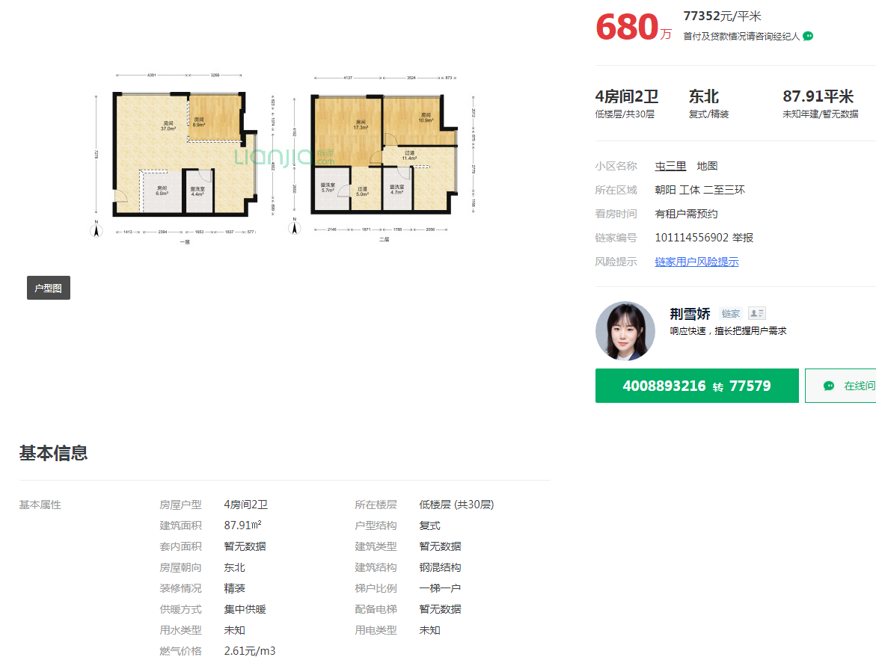

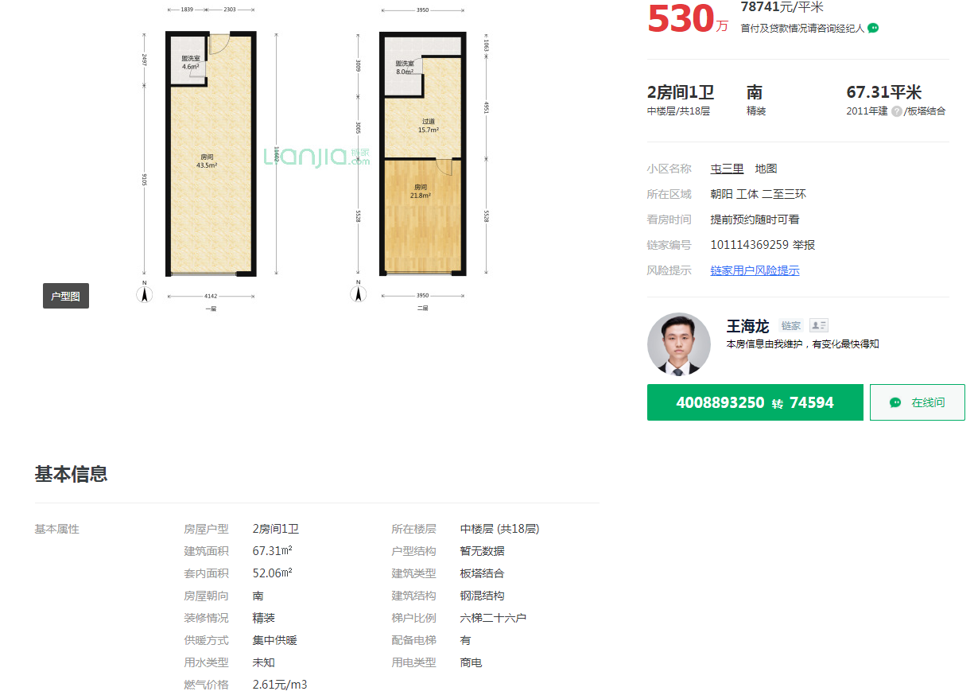

Sheet2
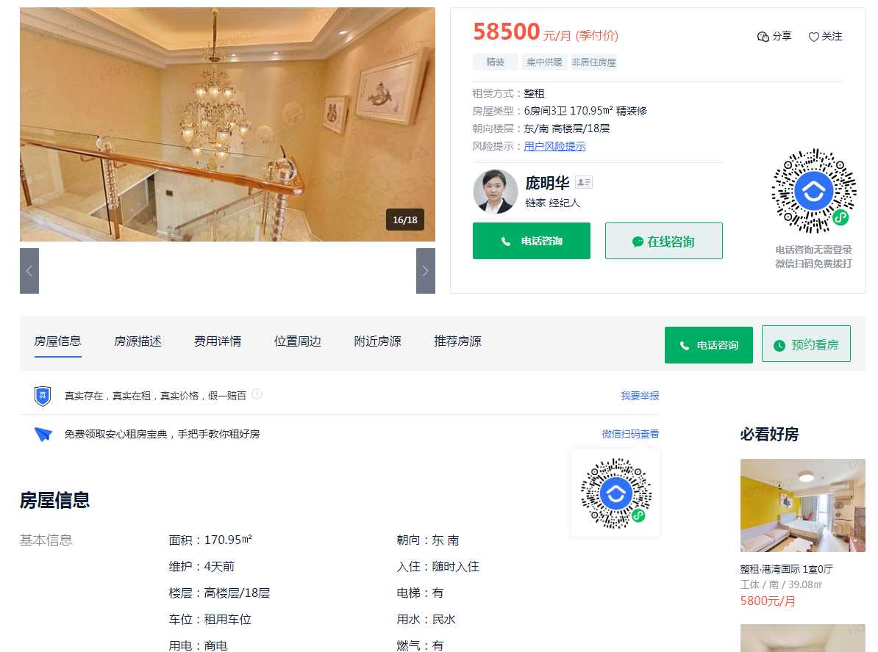

面积 | 月租金
170.95 | 58500 | 11.406844106
92.39 | 29000 | 10.462892809

186 | 60000 | 未成交

